清单汇总
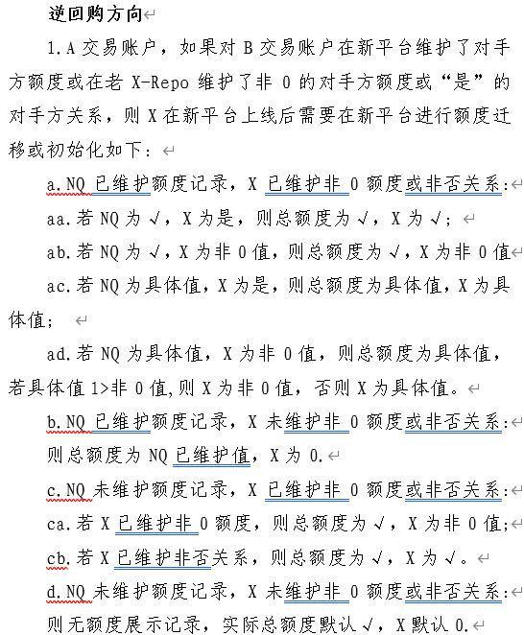
序号 | 检查清单 | 负责人 | 注意事项 | 负责人 | 验证结果
1 | 升级后，场务参数设置检查-现券 |  | 详细参数表参见附件表格 本版本新增参数维护项业务线和生产数据分析组共同负责； 本版本升级无更新的参数由生产数据分析组负责比对
2 | 升级后，场务参数设置检查-质押 | 业务线/生产数据分析组
3 | 升级后，场务参数设置检查-衍生品
4 | 升级后，生产环境内网/互联网客户端菜单完整性检查（含默认布局、管理设置项） | 业务线 |  | 业务负责人
5 | 升级后，生产环境场务菜单完整性检查 | 业务线 |  | 顾静洁
6 | 升级后，生产环境本次屏蔽/.开放内容是否屏蔽正确 | 业务线 |  | 业务负责人
7 | 升级后，本次新增场务参数设置正确，是否正确同步给核心（客户端基础数据接口查看），具体参见附表 | 业务线/生产数据比对组 |  | 业务负责人
8 | 升级后，客户端检查常用参考利率，标准产品，各要素计算是否正确 |  |  | 业务负责人
9 | 升级后，生产环境测试北京/上海用户登录后，包括场务功能，检查现券、质押和衍生品功能是否可用 | 业务线/生产数据分析组 | 业务线和生产数据分析组负责 根据产品清单的业务组划分，测试各个功能点（无法做交易），详细参见sheet《测试北京、测试上海、场务功能验证方案（生产环境）》 | ALL
10 | 升级后，检查重点机构 | 产品线/业务线 | 详细参见sheet《重点机构验证方案-质押式回购&衍生品&现券》 | ALL

